contrat oeufs 2024
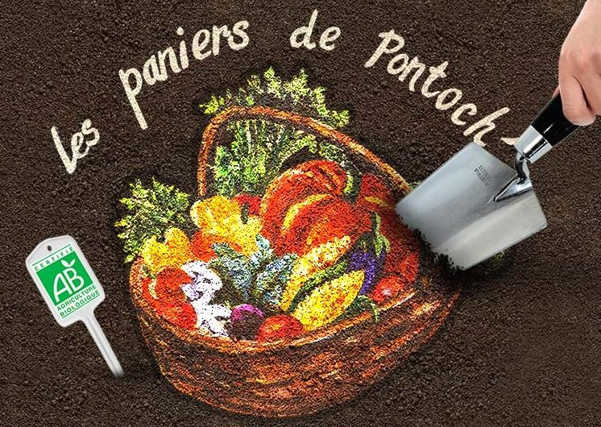
CONTRAT D'ENGAGEMENT AMAP "OEUFS" 2024
Entre le producteur |  | et l'adhérent
SCEA Les Jardins de Saint-Fargeau |  | Nom et Prénom
rue Elen Poidatz |  | Adresse
77310 Saint-Fargeau-Ponthierry |  | Téléphone |  | mail :
Adhérent(e) de l'AMAP les Paniers de Pontoch' à jour de sa cotisation pour l'année couvrant le contrat. Les signataires du présent contrat s'engagent à respecter les principes et engagements définis dans la Charte des AMAP (disponible auprès de l'association ou sur le site du réseau AMAP Ile de France : http://amap-idf.org/), à savoir :
1. Engagements de l'adhérent(e) : |  | 2. Engagements du producteur partenaire :
Pré-financer la production, gérer ses retards et absences (vacances…), reconnaître les aléas possibles de la production et en tant que consommateur accepter les risques liés à ces aléas. |  | Livrer aux dates indiquées les oeufs, de qualité, frais, issus de sa production, informer les adhérents sur ses savoir-faire, pratiques, contraintes économiques, écologiques et sociales, être transparent sur la gestion de son exploitation et accueillir les adhérents sur son exploitation si l'occasion se présente. L’élevage est composé de poules Babcock rousses, qui sont enfermées la nuit dans un poulailler et en libre accès dehors la journée sur un terrain de 2000m². Les poules sont nourries avec des aliments bio. Les œufs sont conservés au maximum 6 jours par le producteur avant d’être livrés ; ils peuvent être conservés à température ambiante pendant 21 jours avec la partie pointue vers le bas, à l’abri de la lumière.
dates des 25 livraisons 2024: 6 et 20 janvier,3 et 17 février, 2 et16 mars, 13 et 27 avril, 11 et 25 mai, 8 et 22 juin, 6 et 20 juillet, 3, 17 et 31 août , 14 et 28 septembre, 12 et 26 octobre, 9 et 23 novembre, 7 et 21 décembre PAS DE DISTRIBUTION LE 30 MARS (PAQUES)
1 lot de 6 œufs = 2,50€ x 25 distributions = 62,50€ | Nombre de lots | 62.50 € | = | 0.00 €
MONTANT DÛ |  |  |  | 0.00

Règlement par chèque à l’ordre de SCEA Les Jardins de Saint-Fargeau |  | 1 chèque | chèques de |  | Remplir et rayer les mentions inutiles
Chaque amapien viendra avec ses propres boites à œufs
Contrat à imprimer en 2 exemplaires : 1 pour le producteur et 1 pour l'adhérent.
Nom et signature de l'adhérent(e) : |  | Fait à Ponthierry Le
 |  |  |  | Nom et signature du producteur :

